Sheet1
과목명 | 마이크로프로세서 및 실습
분반 | 1분반
학번 | 2015136092
이름 | 이상현
과제명 | YJSA Project
번호 | 부품명 | 단가 | 수량(EA) | 가격 | 링크 | 사진
1 | Mpu-6050(자이로센서) | 11870원 | 1개 | 11870원 | http://www.eleparts.co.kr/EPXBGHVU | 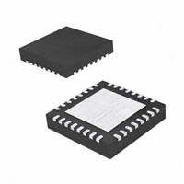
2 | EE-SX1109(포토인터럽터) | 1270원 | 1개 | 1270원 | http://www.eleparts.co.kr/EPX47WAL | 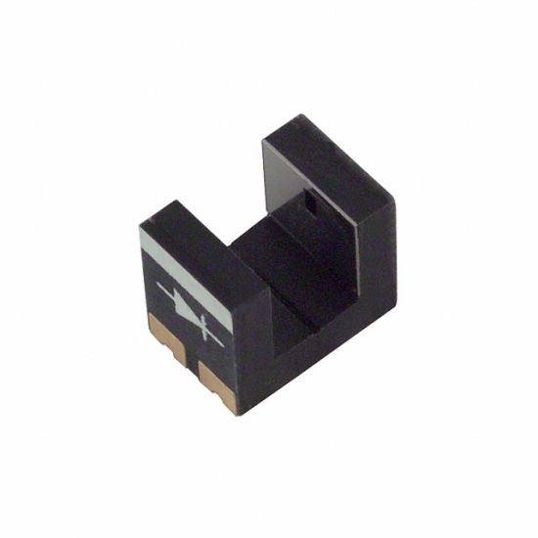
3 | Nulsomino-HANA | 18900원 | 1개 | 18900원 | http://www.eleparts.co.kr/EPX7R9BN | 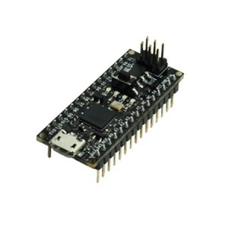
 |  |  | 최종가격 | 32040

